Inspecteur


AVANT | APRES

Google(Lighthouse)
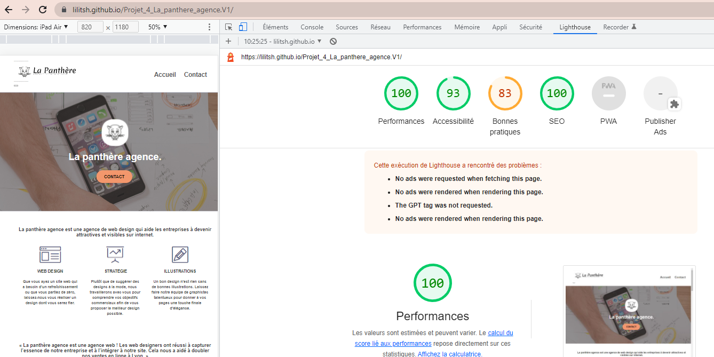
AVANT

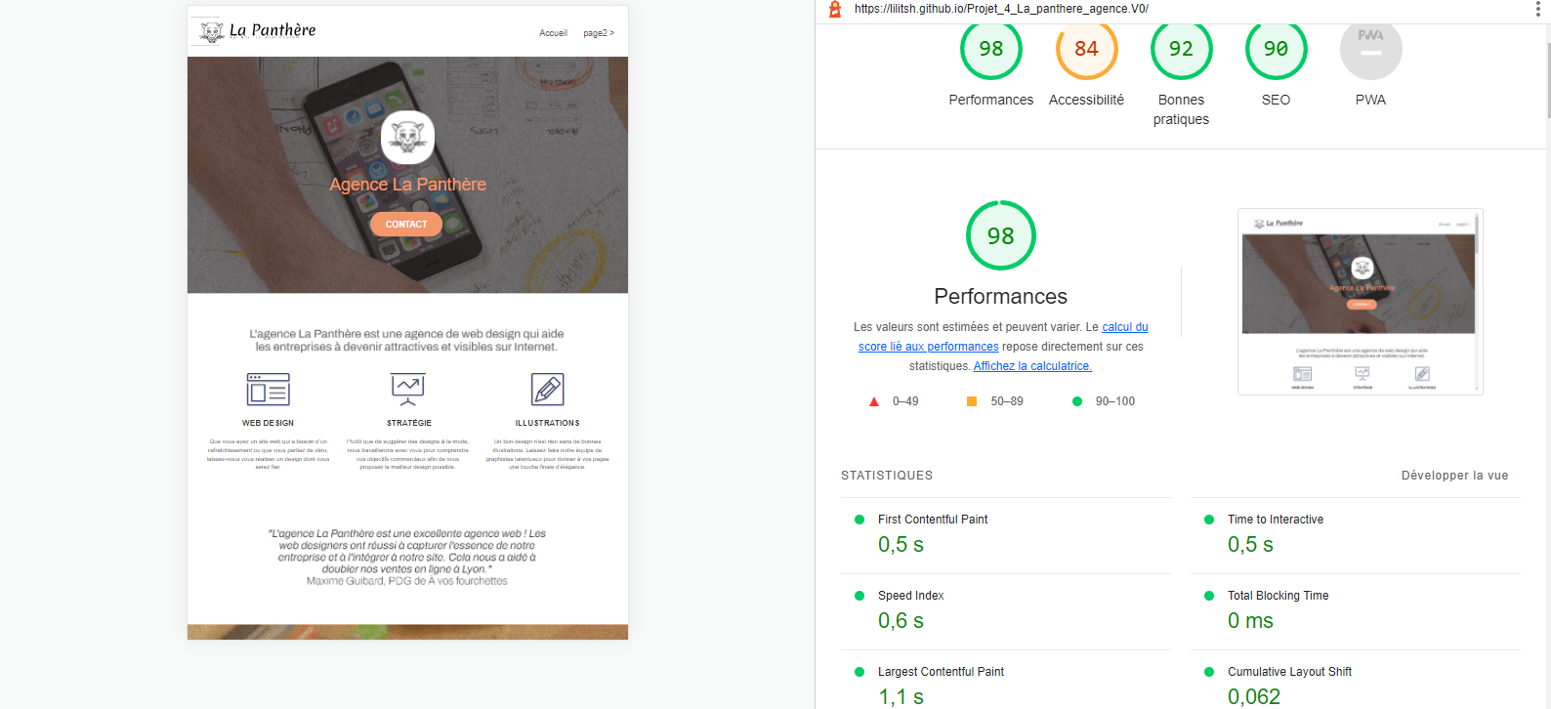

APRES

GTmetrix(Vitesse)
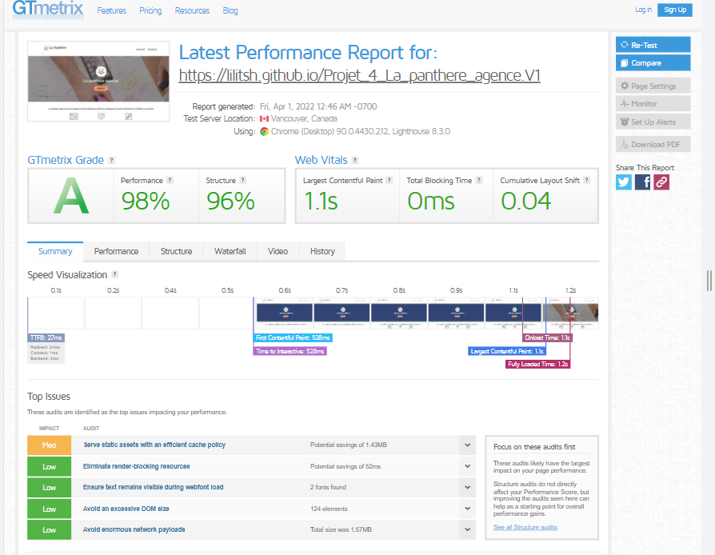
AVANT

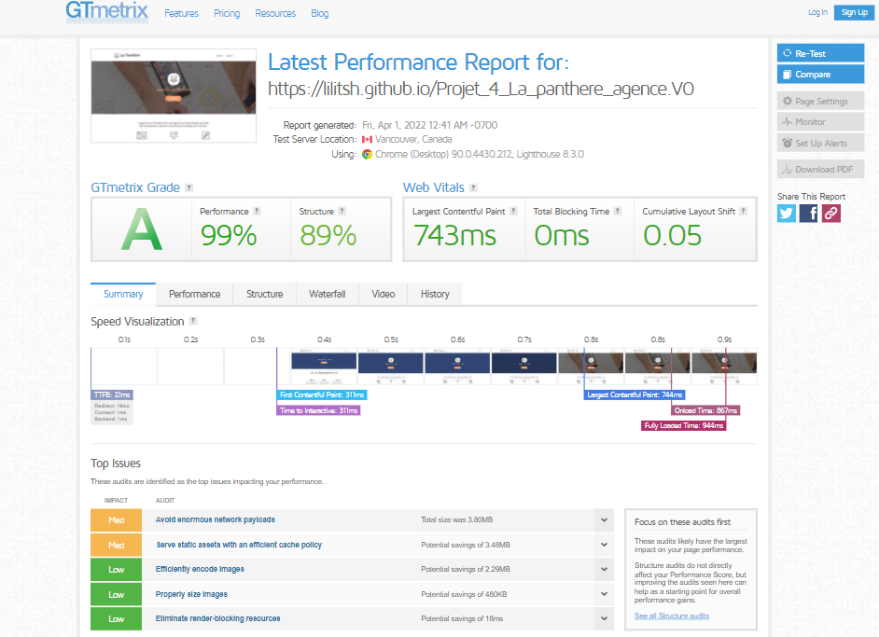

APRES

Tanaguru(Accessibilité)
AVANT
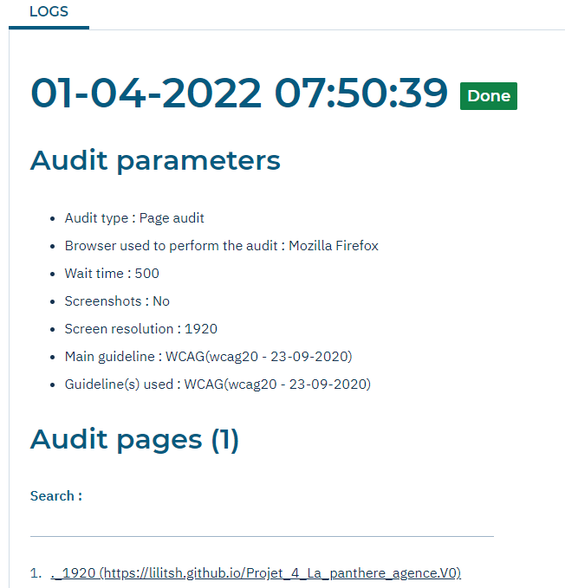

APRES

